상품제안서
제작형 M-노트패드 (A4/B5/A5) | 상품코드: S04059

 |  |  |  |  |  |  | 02-713-8555 | www.synergygift.co.kr
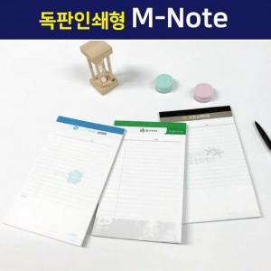

【상세/제작정보】 | <span style="font-size: 14pt;">노트 헤드 부분 풀컬러 인쇄 + 노트 내지는 2도 인쇄 포함</span>

【인쇄/포장옵션】 | 풀칼라 / OPP(비닐)

【공급단가】 | 수량 | 1,000~ | 3,000~ | 5,000~ | 10,000~ | 30,000~
*VAT별도 | A5 | 1,640원 | 1,300원 | 1,160원 | 1,030원 | 1,010원
 | B5 | 1,890원 | 1,540원 | 1,400원 | 1,260원 | 1,240원
 | A4 | 2,150원 | 1,770원 | 1,630원 | 1,490원 | 1,460원

【상품 URL】 | https://www.synergygift.co.kr:443/src/goods_detail.php?gdno=4411

